关系图
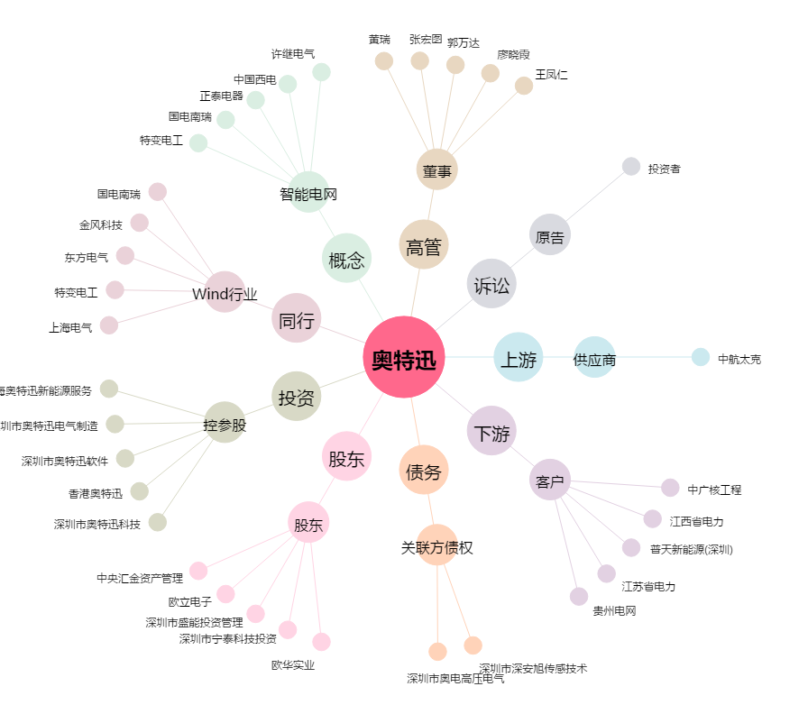
奥特迅[002227.SZ] - 关系概览图

